个旧
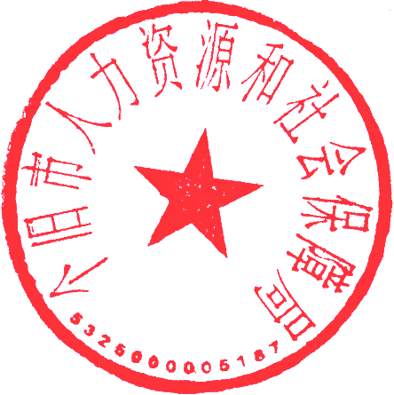
个旧市2021年事业单位招聘高学历专业技术人员进入面试人员名单（补充）
填表单位：个旧市人力资源和社会保障局
岗位代码 | 招聘单位 | 招聘岗位 | 招聘人数 | 姓名 | 报名时间 | 备注
02 | 个旧市第一高级中学 | 高中英语教师 | 1 | 汤珊 | 2021.9.2
02 | 个旧市第一高级中学 | 高中英语教师 | 1 | 马颖硕 | 2021.9.5
08 | 个旧市人民政府转型发展（研究）中心 | 经济管理 | 2 | 刘柳 | 2021.9.2
09 | 个旧市人民政府转型发展（研究）中心 | 经济管理 | 2 | 李含 | 2021.9.2
08 | 个旧市人民政府投资项目规划研究中心 | 投资项目规划管理 | 1 | 刘潇涵 | 2021.9.4
09 | 个旧市融媒体中心 | 编辑、记者 | 3 | 范雅 | 2021.9.3
09 | 个旧市融媒体中心 | 编辑、记者 | 3 | 杨翌娴 | 2021.9.6
10 | 个旧市城乡规划中心 | 国土管理 | 1 | 晏兴珠 | 2021.9.6
10 | 个旧市城乡规划中心 | 地质环境 | 1 | 金雅琪 | 2021.9.4
10 | 个旧市城乡规划中心 | 建筑规划 | 2 | 熊坐跃 | 2021.9.3

